상품제안서
망고스토리지 카드형 USB 메모리 (4G,8G,16GB,32G,64G,128G) | 상품코드: F27011

 |  |  |  |  |  |  | 02-412-0044 | www.easy1.co.kr
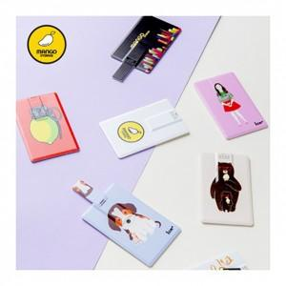

【상세/제작정보】 | <p>- 배송비&nbsp; 1박스 250개 / 4000원별도&nbsp;<b>​</b></p>

【인쇄/포장옵션】 | 풀칼라 / 포장지포장

【공급단가】 | 수량 | 100~ | 300~ | 500~ | 1,000~ | 3,000~
*VAT별도 | 4 | 3,230원 | 3,180원 | 3,100원 | 3,030원 | 2,970원
 | 8 | 3,520원 | 3,460원 | 3,380원 | 3,290원 | 3,240원
 | 16 | 4,030원 | 3,960원 | 3,870원 | 3,770원 | 3,710원
 | 32 | 4,770원 | 4,690원 | 4,580원 | 4,460원 | 4,390원

【상품 URL】 | https://dev.easy1.co.kr:443/src/goods_detail.php?gdno=27011

